Regras
[APSFW0501] Painel do administrador

Tela com título: | Painel do Administrador
Trilha: | Início - Painel administrador
Código de tela: | [APSFW0501]
Perfil de acesso: | Usuário com perfil Administrador
Seções: | Agenda de CORECs
 | Perfil de acesso: Perfil e Participantes (o cálculo do número dos participantes será feito junto com o relatório dos participantes noutra estória)
 | Entidades supervisionáveis
 | Metodologias

Protótipo:

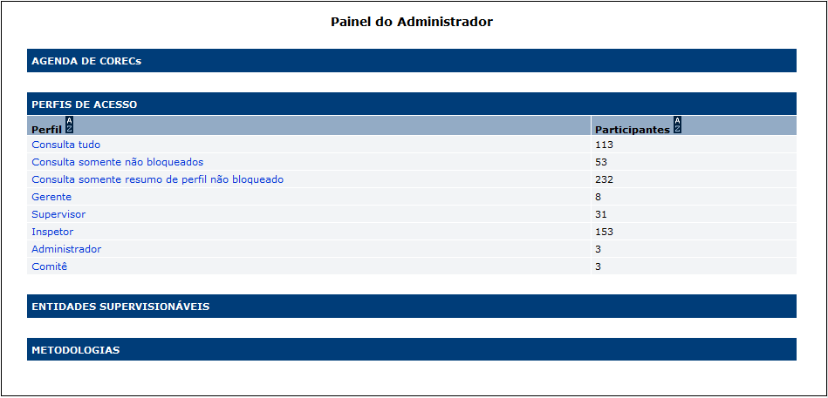

 |  | Comandos disponíveis:
 |  | Nome | Objetivo | Observações
 |  | Link de acesso a gestão do perfil de acesso | Exibir a tela [APSFW0502] Gestão de perfil de acesso
 |  | Ordenação de colunas | Comando de ordenação para as colunas da seção

Cenários de teste

Agrupar a maior quantidade de itens de teste no mesmo teste.

Negócio:

Web:
 |  | Realizar os testes abaixo para usuário com perfil: | Gerente, Supervisor, Inspetor, Consulta, Comitê

Caso de teste | Tipo | Cenário | Resultado | Mensagem
C001 | Falha | Acessar a funcionalidade Painel do administrador | Não permitir acesso. | Funcionalidade nome_da_funcionalidade não autorizada para o perfil nome_do_perfil.

 |  | Realizar os testes abaixo para usuário com perfil: | Administrador

Caso de teste | Tipo | Cenário | Resultado | Mensagem
C002 | Sucesso | Acessar a funcionalidade Painel do administrador. Com regras definidas para os perfis apresentados que correspondam a 0, 1, 2, 3, 0, 1, 2, 3 participantes, respectivamente. | Permitir o acesso. Conferir: Contagem de regras na coluna participantes. Demais informações da tela: Título, código da tela, trilha, seções, colunas, botões de comandos, etc. | N/A - Não será feito agora
C003 | Sucesso | Acessar funcionalidade gestão de perfil de acesso para cada opção de perfil existente no Painel do administrador. Considerando que há regras registradas para o perfil. | Permitir o acesso. Exibir [APSFW0502] Gestão de perfil de acesso para o perfil selecionado. | N/A

